Webex URL一覧
FI Jr.コンサル育成基礎勉強会_Webex_URL一覧表

開催回 | 開催日 | 開始時刻 | 終了時刻 | Webex URL(受講生用)
FI Jr.コンサル育成基礎勉強会（第１回） | 2022-11-08 | 18:00:00 | 19:30:00 | https://ibm.webex.com/ibm-jp/j.php?MTID=md5bfea563a58a1a12ab08efe3a9f7c8f
FI Jr.コンサル育成基礎勉強会（第２回） | 2022-11-10 | 18:00:00 | 19:30:00 | https://ibm.webex.com/ibm-jp/j.php?MTID=medea87655d2c086dc1799795225512d6
FI Jr.コンサル育成基礎勉強会（第３回） | 2022-11-15 | 18:00:00 | 19:30:00 | https://ibm.webex.com/ibm-jp/j.php?MTID=md256823e15131842b3514f583ff26182
FI Jr.コンサル育成基礎勉強会（第４回） | 2022-11-17 | 18:00:00 | 19:30:00 | https://ibm.webex.com/ibm-jp/j.php?MTID=m8a24a42c60f80f2a4a57996df727c8d5
FI Jr.コンサル育成基礎勉強会（第５回） | 2022-11-22 | 18:00:00 | 19:30:00 | https://ibm.webex.com/ibm-jp/j.php?MTID=mb4a43c8f2b1646c39eeb002051cd78b4
FI Jr.コンサル育成基礎勉強会（第６回） | 2022-11-24 | 18:00:00 | 19:30:00 | https://ibm.webex.com/ibm-jp/j.php?MTID=m185adfecd903f54a4a4c4a754acaa9cf
FI Jr.コンサル育成基礎勉強会（第７回） | 2022-11-29 | 18:00:00 | 19:30:00 | https://ibm.webex.com/ibm-jp/j.php?MTID=mfe4cc56a1fd3f7b23ff7352755d05aae
FI Jr.コンサル育成基礎勉強会（第８回） | 2022-12-01 | 18:00:00 | 19:30:00 | https://ibm.webex.com/ibm-jp/j.php?MTID=mc2e2dee38293ad902726c01099c5a961
FI Jr.コンサル育成基礎勉強会（第９回） | 2022-12-06 | 18:00:00 | 19:30:00 | https://ibm.webex.com/ibm-jp/j.php?MTID=m58c2010ee84176702d63f08c9caf591f
FI Jr.コンサル育成基礎勉強会（第１０回） | 2022-12-08 | 18:00:00 | 19:30:00 | https://ibm.webex.com/ibm-jp/j.php?MTID=m55d84b55650060771fd2d75a49542b29
FI Jr.コンサル育成基礎勉強会（予備日） | 2022-12-13 | 18:00:00 | 19:30:00 | 必要になった場合に、別途ご連絡

【ご参加にあたっての留意点】
・参加者多数のため、Webex接続に関するサポートはいたしかねますので、ご了承のほど、お願いいたします。
※当ファイルのシート"ログイン操作簡易マニュアル"もご参照ください。
・ログイン画面で、パスワードを求められた場合は、KSCstudyFI を入力してください。※全日程共通
・当研修は200名超の方が参加されますため、誠に勝手ながら、質疑応答は予定していません。
・受講生の方のマイクは強制的にミュートされています。
・各日程とも、17:50から接続可能になっていますので、早めに接続いただくことを推奨します（特に初日）。
・欠席の場合、特にご連絡いただく必要はありません。(Webexの機能で参加者記録を取得します)
・音声接続では「コンピュータ通話を使用」を選択してください。
※「コールイン」を使用すると高額な通話料金が発生する可能性があります。
コールインを使用されて電話料金が発生した場合も、弊社では一切補填できませんので、ご注意ください。
 |  |  |  |  | 2022-09-22

ログイン操作簡易マニュアル
FI Jr.コンサル育成基礎勉強会 Webex Events ログイン操作簡易マニュアル(パートナー様向け)
 | ※パートナー様向けの資料です。IBMイントラアドレスを保有している人は、画面遷移が異なる場合があります。
①Webex Events ログイン画面へのアクセス
 | 当ファイルのシート "Webex URL一覧"に記載の、URL（開催日ごとに異なります）にWebブラウザでアクセスしてください。
 | ※当資料の画像は Chrome で取得しています。

②ログイン画面での入力項目
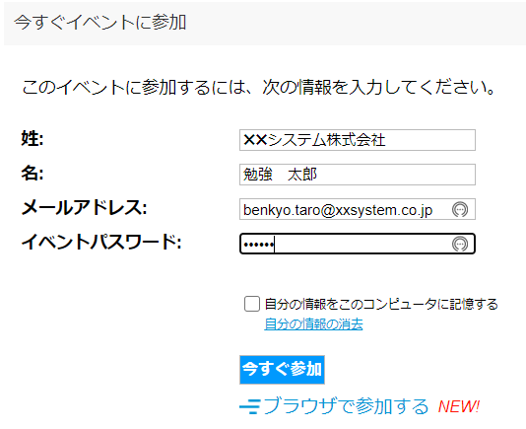
「姓」の欄に所属会社名を入力してください
「名」の欄に氏名を入力してください
メールアドレスを入力してください(原則、所属会社のメールアドレスを入力)
イベントパスワード：自動設定されている値のままでOKです。
Webex をインストール済 or インストールしても良い場合は、こちらをクリック。※インストール手順は割愛
Webex をインストールしない場合は、こちらをクリック。
これ以降の画像は「ブラウザで参加する」で取得しています。

③遷移後の画面で、メールアドレスの再確認
 | 遷移後の画面で、メールアドレスを再入力して、「送信」をクリック。

④音声接続
 | 遷移後の画面で、一番左の受話器アイコンをクリック
 | PC本体を音声が出る様に設定することも忘れずに。

 | 音声接続のダイアログ画面が表示されるので、「コンピュータ通話を使用」を選択して、「接続」をクリック。
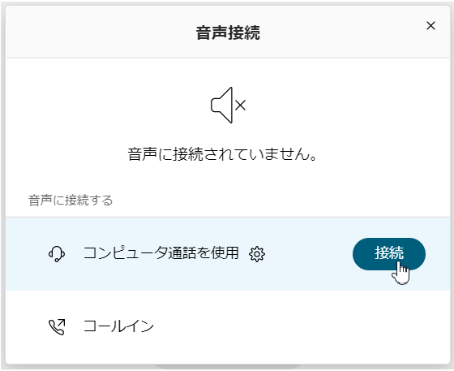

■注意■
「コールイン」は使用しないでください。
国際電話にかかり、高額料金が発生する場合があります。
コールインを使用されて電話料金が発生した場合も、弊社では一切補填できませんので、ご注意ください。

 |  | 音声接続が完了すると、下記の状態になります。
 |  | PCの音声ボリュームも確認してください。

